Soluções básicas
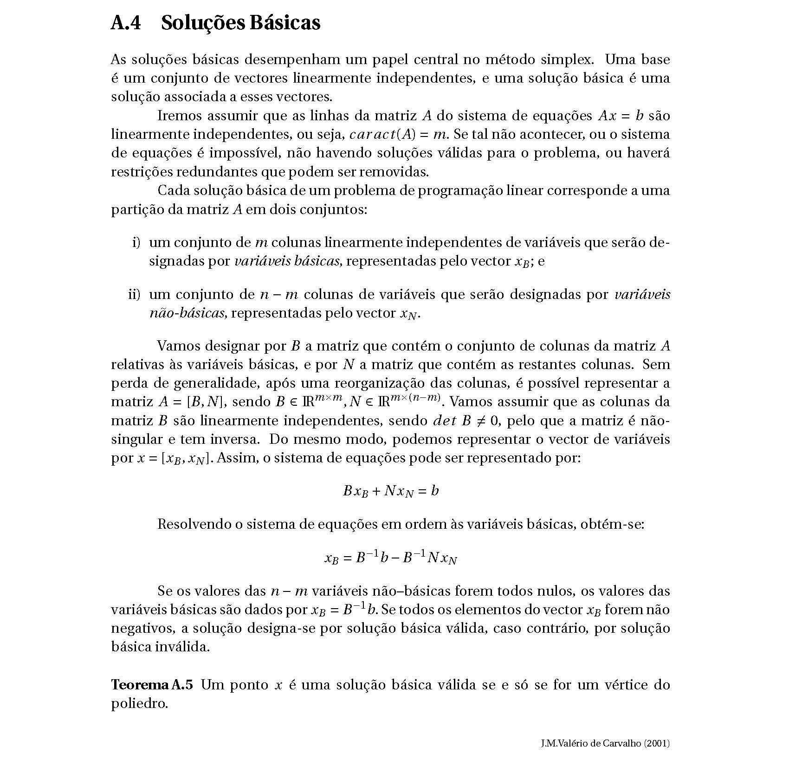

Método Simplex
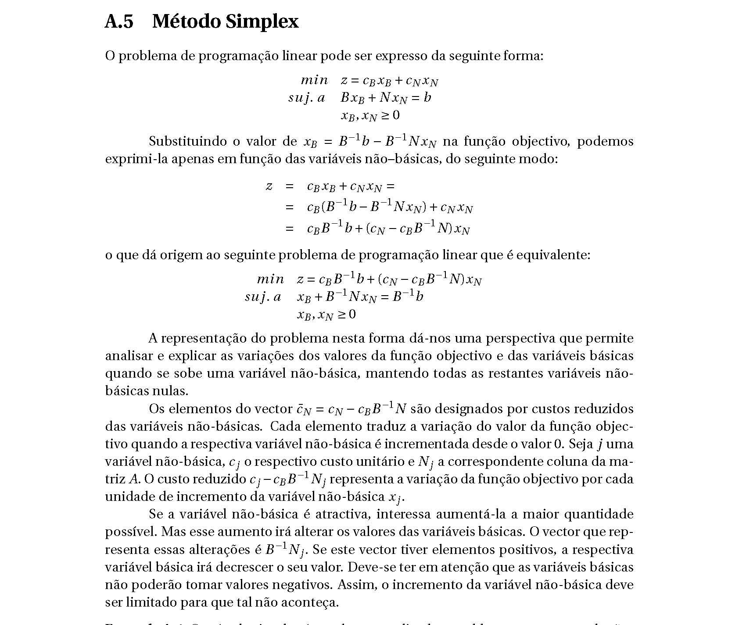

Definição Matricial
Definição Matricial do Modelo de Programação Linear - min {cx : A x >= b, x >= 0 }
Representação em quadro

x
s

B⁻¹
0
A
I
b
 | * |  | =

-C_{B} B⁻¹
1
c
0
0
 |  | -z

x
s

B⁻¹A
B⁻¹
B⁻¹ b
 | =

- C_{B} B⁻¹A + c
- C_{B} B⁻¹
-C_{B}B⁻¹b
 |  | -z

Notas:
1. todas as equações foram multiplicadas por (-1) para obter uma matriz identidade
min {cx : A x >= b, x >= 0 } = min {cx : - A x + I s = - b, x >= 0, s >= 0}

2. para utilizar o algoritmo de maximização (solução é óptima quando todos os coeficientes da linha da função objectivo são >= 0),
em vez de minimizar z = cx, maximiza-se a função simétrica -z = -cx.
min {cx : A x = b, x >= 0 } = - max {-cx : A x = b, x >= 0 }

3. a solução é válida quando -B-1 b é >= 0.

